Sheet1
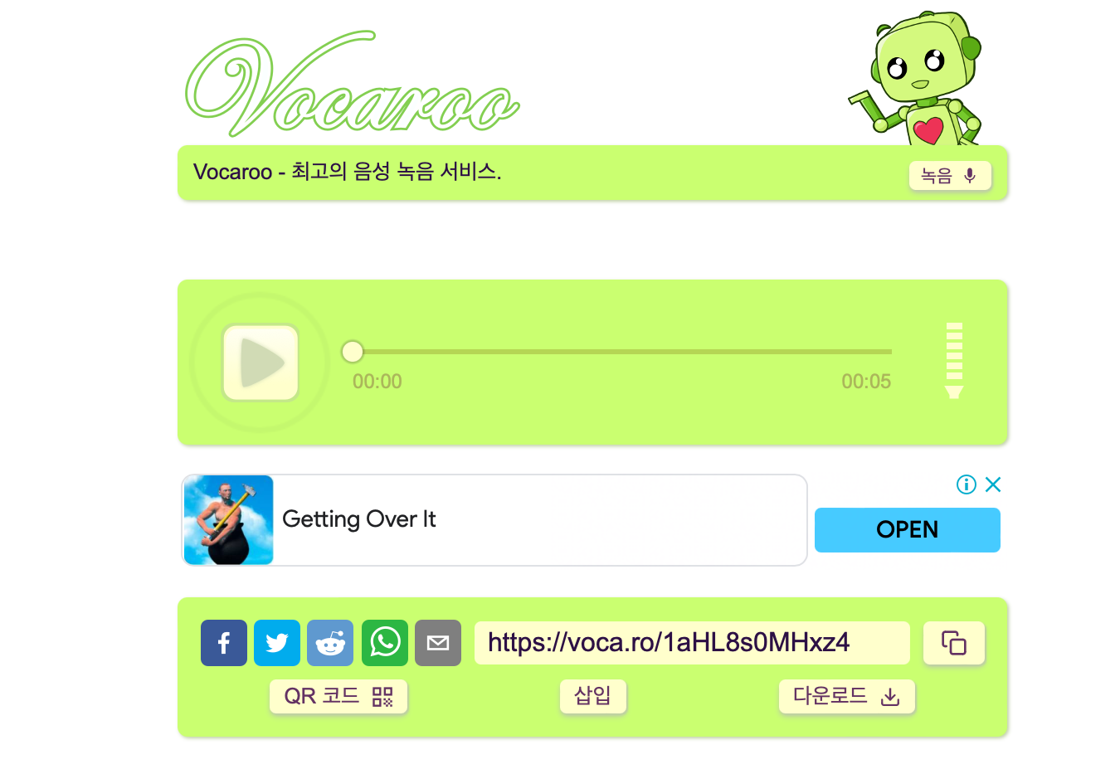
index 페이지
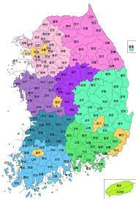

 |  | 사투리 TTS

 | 지역 선택 |  | : | 제주도
 | 텍스트 입력 |  | :

 | txt 파일 업로드 |  | : |  | 파일선택

result 페이지

